상품제안서
세라믹 컵 코스터 | 상품코드: S48165

 |  |  |  |  |  |  | 02-713-8555 | www.synergygift.co.kr
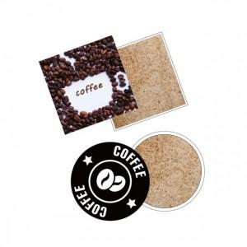

【상세/제작정보】 | <span style="font-size: 14pt;">※ 세라믹 특성상 인쇄가 연하거나 진할 수 있습니다.</span><br><br>

【인쇄/포장옵션】 | 풀칼라 / OPP(비닐)

【공급단가】 | 수량 | 50~ | 100~ | 300~ | 1,000~ | 3,000~
*VAT별도 | 단가 | 3,900원 | 3,810원 | 3,630원 | 3,510원 | 3,330원

【상품 URL】 | https://www.synergygift.co.kr:443/src/goods_detail.php?gdno=48165

